Рус
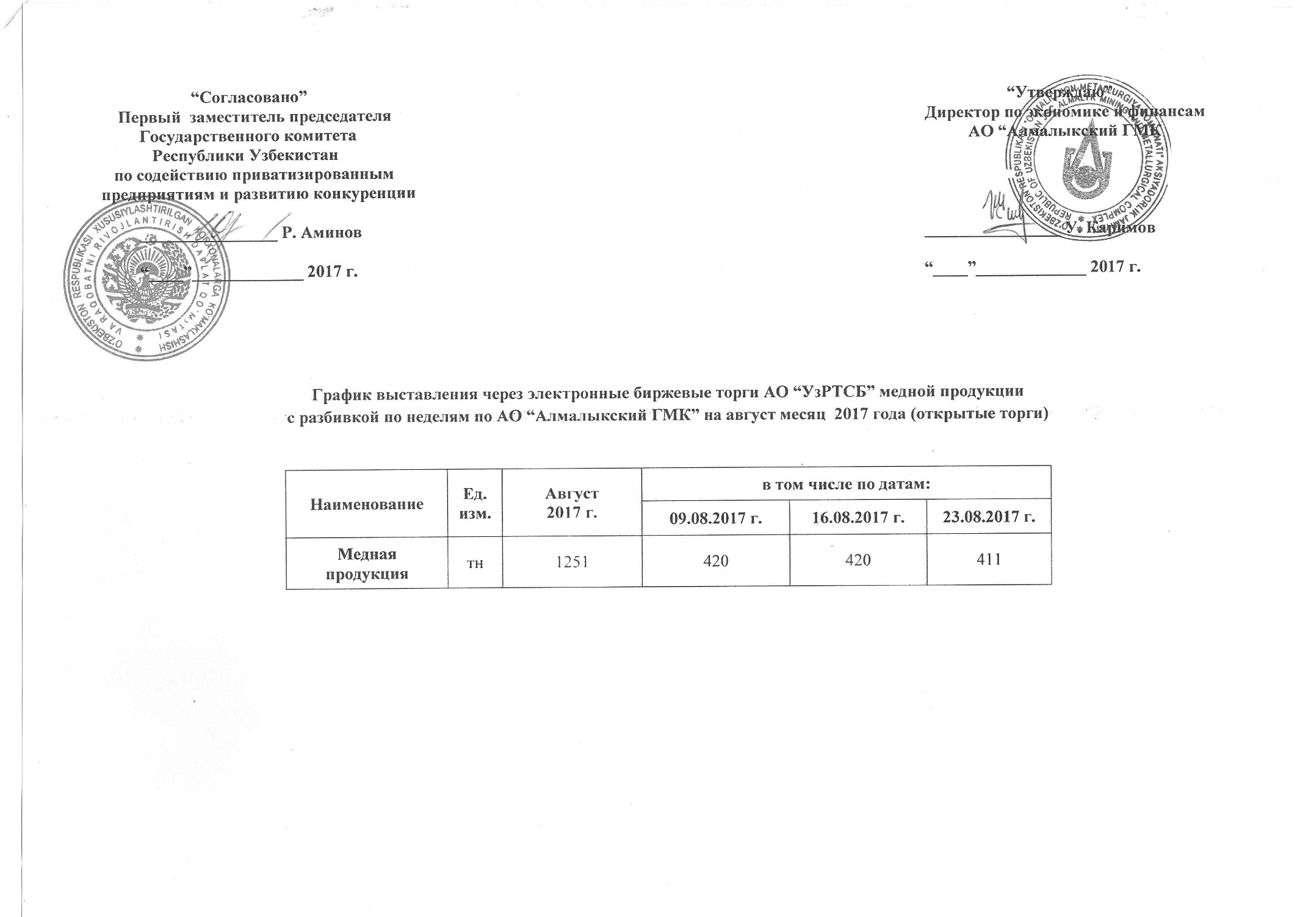
График выставления через электронные биржевые торги АО "УзРТСБ" медной продукции с разбивкой по неделям по АО "Алмалыкский ГМК" на август месяц 2017 года

Наименование | Ед. изм. | Август 2017 г. | в том числе по датам:
 |  |  | 2017-08-09 | 2017-08-16 | 2017-08-23
Медная продукция | тн | 1,251 | 420 | 420 | 411

